Gráfico 1
 |  |  | Gráfico 1
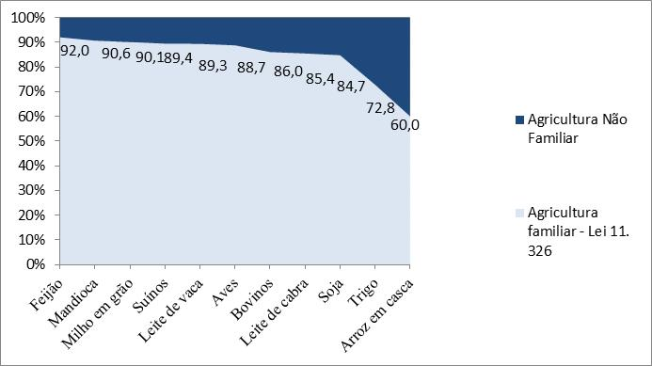
 | Agricultura familiar (Lei nº 11. 326) | Agricultura não familiar
Feijão | 92.0 | 8.0
Mandioca | 90.6 | 9.4
Milho em grão | 90.1 | 9.9
Suínos | 89.4 | 10.6
Leite de vaca | 89.3 | 10.7
Aves | 88.7 | 11.3
Bovinos | 86.0 | 14.0
Leite de cabra | 85.4 | 14.6
Soja | 84.7 | 15.3
Trigo | 72.8 | 27.2
Arroz em casca | 60.0 | 40.0

Gráfico 1
Porcentagens de estabelecimentos da agricultura familiar, segundo as variáveis selecionadas,
no Rio Grande do Sul – 2006

Legenda:

FONTE DOS DADOS BRUTOS: IBGE. Censo Agropecuário de 2006: agricultura familiar, primeiros
resultados. Rio de Janeiro, 2009.

Gráfico 2
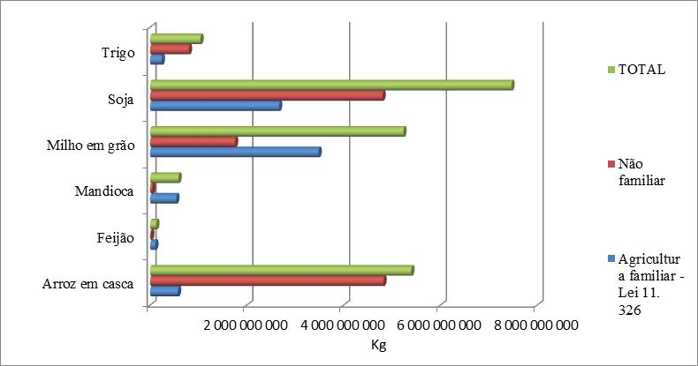

 | AGRICULTURA FAMILIAR | AGRICULTURA NÃO FAMILIAR | TOTAL
 | (Lei 11.326)
Arroz em casca (kg) | 575435329 | 4821221897 | 5396657226
Feijões (kg) | 106622416 | 20043686 | 126666102
Mandioca (kg) | 539751753 | 46767205 | 586518958
Milho em grão (kg) | 3480534741 | 1753775829 | 5234310570
Soja (kg) | 2663493931 | 4802161365 | 7465655296
Trigo (kg) | 240684137 | 799704230 | 1040388367
FONTE DOS DADOS BRUTOS: IBGE, Censo Agropecuário 2006.
(1) Número de cabeças em 31 de dezembro.

